20160106
Q1:
 | 如果可以的话，尽可能多得提供图片素材，目前我们这边的做法是做一个图片服务器，所有的图片都放在那里。
 | 我目前的设想是一个商品最起码要4张图片。
有Logo不？提供一下。
红框内的话，你们是考虑放商品的大类别呢，还是模块之类的，如：团购、商场等？
Q2：
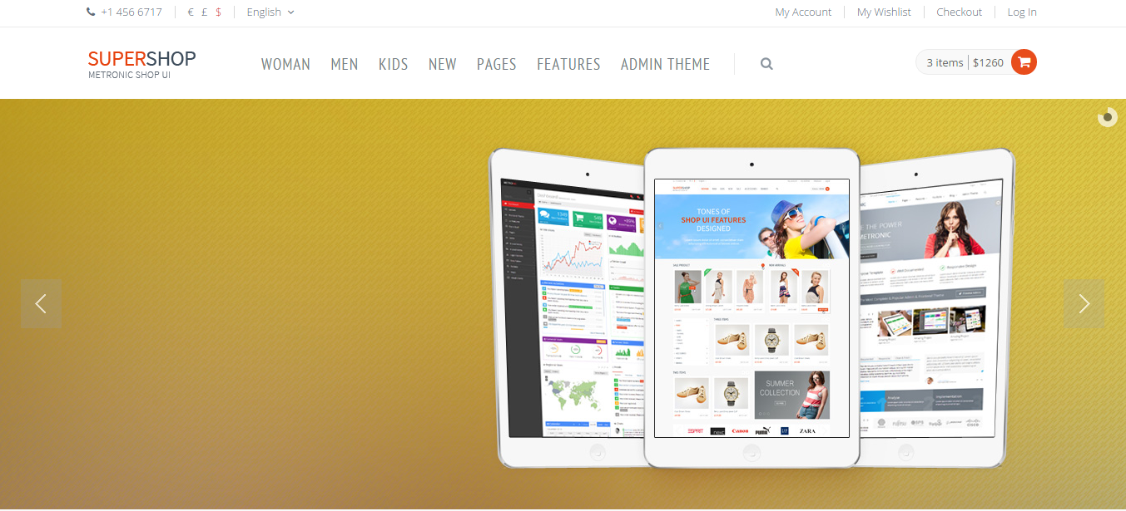

有四幅广告图吗？

Q3：
 | 关于Checkout，你们希望有几个步骤？
 | 一般建议：是否注册->邮寄地址->发票信息->运送方式->付款方式 | 看看是否都需要？
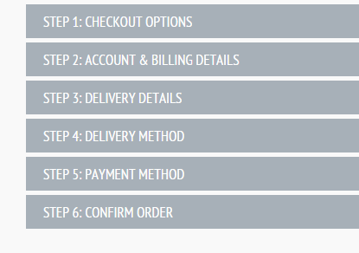
 |  | 另外，关于邮寄地址，是否让客户保留几个常用的选择？
 |  | 还有，发票信息的话，需要填什么，是不是每次都填？麻烦提供一下。

 |  | 看一下：
 |  | metronic_v3.0.2/metronic_v2.0.2/ecommerce/template/checkout.html
 |  | 看看你们想怎么考虑？

Q4：
 | 关于基础数据，能早点提供的话更好，这样我们这边开发和调试的话会比较直观。

Q5：
 | 关于登陆，是不是考虑手机号或者邮箱都可以作为用户名去登陆？就不考虑什么登陆ID了吧？

Q6：
 | 短信服务商OK的话，是否可以让我们先接入试试？

